2021_12_data
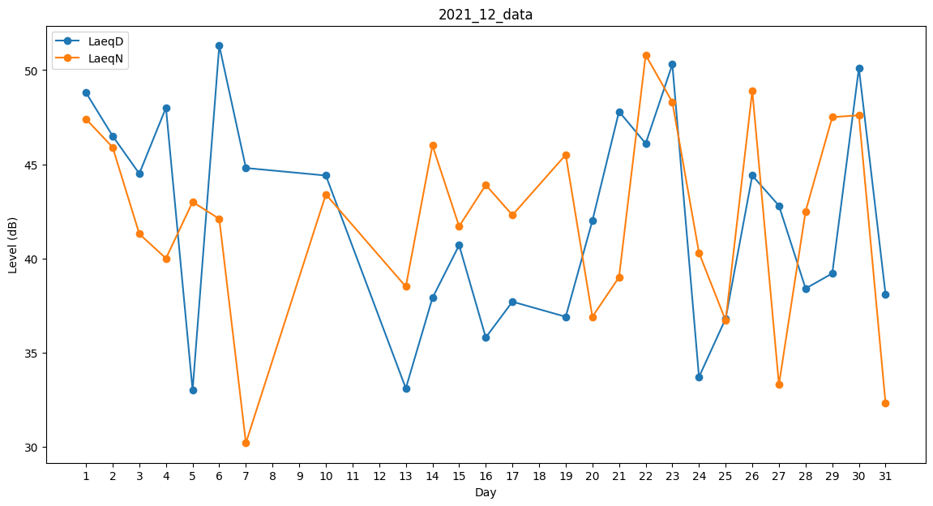
Day | LaeqD | LaeqN
1 | 48.8 | 47.4
2 | 46.5 | 45.9
3 | 44.5 | 41.3
4 | 48 | 40
5 | 33 | 43
6 | 51.3 | 42.1
7 | 44.8 | 30.2
8 | 43.4 | 0
9 | 0 | 38.9
10 | 44.4 | 43.4
11 | 0 | 32
12 | 0 | 0
13 | 33.1 | 38.5
14 | 37.9 | 46
15 | 40.7 | 41.7
16 | 35.8 | 43.9
17 | 37.7 | 42.3
18 | 0 | 44.6
19 | 36.9 | 45.5
20 | 42 | 36.9
21 | 47.8 | 39
22 | 46.1 | 50.8
23 | 50.3 | 48.3
24 | 33.7 | 40.3
25 | 36.8 | 36.7
26 | 44.4 | 48.9
27 | 42.8 | 33.3
28 | 38.4 | 42.5
29 | 39.2 | 47.5
30 | 50.1 | 47.6
31 | 38.1 | 32.3

